상품제안서
K2 자외선차단 메쉬 3중 가드 마스크 | 상품코드: S46454

 |  |  |  |  |  |  | 02-713-8555 | www.synergygift.co.kr
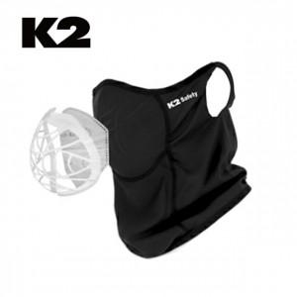

【상세/제작정보】

【인쇄/포장옵션】 | 라벨스티커 / 포장지포장

【공급단가】 | 수량 | 50~ | 100~ | 300~ | 1,000~ | 3,000~
*VAT별도 | 단가 | 18,690원 | 17,550원 | 16,980원 | 16,270원 | 15,980원

【상품 URL】 | https://www.synergygift.co.kr:443/src/goods_detail.php?gdno=46454

